案例
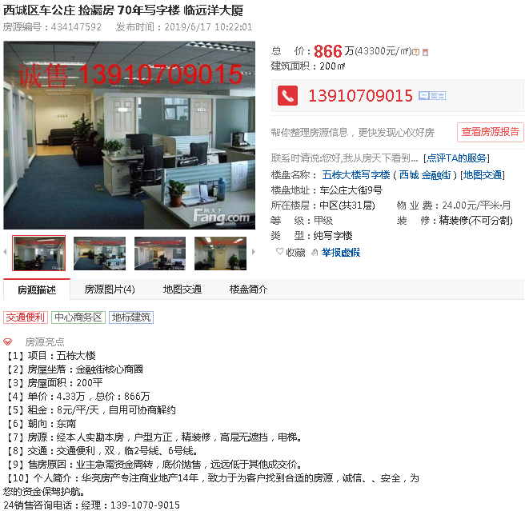

 | 房号 | 建筑面积 | 单价 | 总价
 | 1002 | 255.46 | 41082 | 1049 | 南北
 | 1003 | 162.61 | 39455 | 642 | 东南
 | 合计 | 418.07 | 40448 | 1691

 | 3.4.5.6.7.8
 | 9.10.11.12.13
 | 14.15.16.17

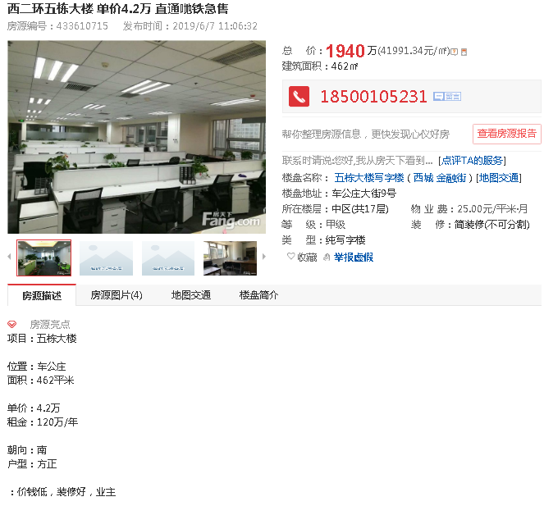

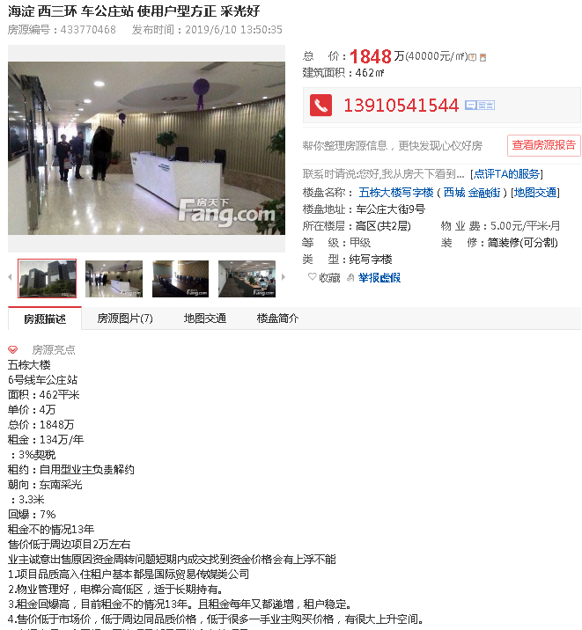

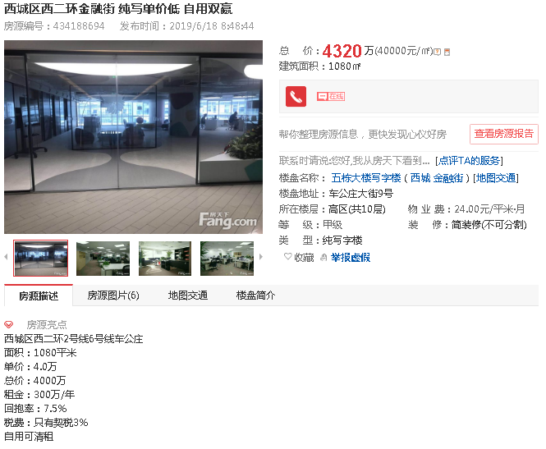

吴姐 麻烦您立个项
项目名称：北京市西城区车公庄大街9号院2号楼2门1002号、1003号住宅用房房地产抵押价值预评估
金融机构：建设银行
企业：北京和伊华国际贸易发展有限责任公司
项目联系人：李均峰 13681369466

